Inhoudsopgave
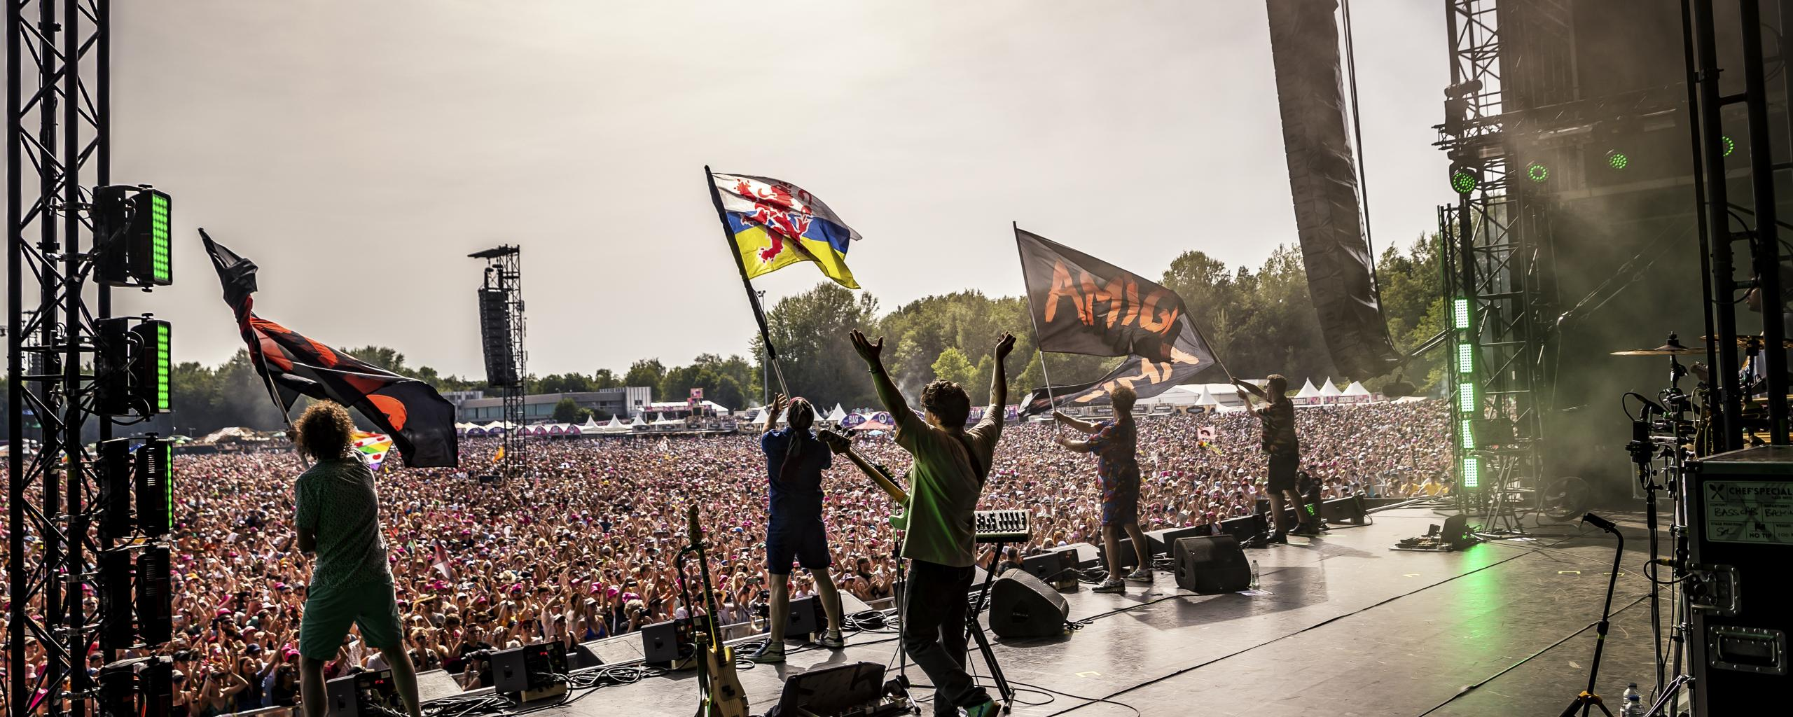
PRIJZENBLAD KOFFIEVOORZIENINGEN

Ga naar het invulblad

Dit is het Prijzenblad ten behoeve van de EA koffievoorzieningen. Voor de eisen die verbonden zijn aan de producten/diensten wordt verwezen naar de aanbestedingsleidraad.
Inschrijver dient rekening te houden dat te allen tijde totale prijzen worden ingevuld. Dit wil zeggen dat dit een all-in prijs is waar middelen, materialen, reiskosten, schoonmaakkosten, transportkosten, administratie, facturering, incasso, overhead e.d. in opgenomen zijn.
Prijzen dienen exclusief BTW te zijn.
Gemeente Landgraaf wil alle kosten verdisconteerd zien in de te offreren prijselementen.

Ga naar de menukaart

Menukaart
Menukaart
In onderstaand schema dient de inschrijver de prijzen excl. BTW op te geven voor additionele werkzaamheden. De diensten opgesomd in het schema kan Gemeente Landgraaf afnemen. De producten zijn ter oriëntatie en geven de mogelijkheid om te gaan "winkelen" indien nodig. Gemeente Landgraaf heeft geen enkele verplichting tot afname van deze diensten. Gegadigde kan diensten naar eigen wil toevoegen.

 | Prijs excl. BTW:
Waterkoeler
Onderkast
Verder in te vullen door Inschrijver:

